版本控管
大項目
Online作業
中項目
APF 使用者管理
細項
APF0201 功能清單設定作業
標題
功能簡述
製作人
馬凱林
製作日
20131015

NO. | 版本 | 修改說明 | 日期
1 | 1.0 | 初版 | 2013-10-16

功能簡述
大項目
Online作業
中項目
APF 使用者管理
細項
APF0201 功能清單設定作業
標題
功能簡述
製作人
馬凱林
製作日
20131015
View |  | 回總表

功能 Use Case
功能清單設定作業
效能需求 | 資料處理量
1.最大處理人數 - 30人 2.concurrent數 10人 - 3秒以內 | 不定，每年預計300筆
簡述/目標 | 業務需求目的
1. 系統維護窗口進行功能與程式名稱對應 2. 預設功能查詢使用欄位名稱設定 | 提供權限設定中，角色功能對應使用。
主要參與者 | 支援性參與者
PIC
觸發事件Triggers | 事先條件Preconditions
使用者由功能清單點選功能清單設定作業時
操作功能描述
查詢功能清單資訊 1. 系統人員輸入查詢條件 2. 系統依查詢條件顯示資料於grid 維護功能清單資訊 1. 系統人員點選新增按鈕後新增功能清單資訊 ，系統回應新增成功訊息 2. 系統人員選取特定功能清單資訊後進行更新，系統回應更新成功訊息 3. 系統人員選取特定功能清單資訊後點選刪除按鈕，系統回應刪除成功訊息
處理流程說明

其他
其他

IPO
大項目
Online作業
中項目
APF 使用者管理
細項
APF0201 功能清單設定作業
標題
IPO圖
製作人
陳懿信
製作日
20131018
大項目
Online作業
中項目
APF 使用者管理
細項
APF0201 功能清單設定
標題
IPO圖
製作人
陳懿信
製作日
20131018
回總表

大項目
Online作業
中項目
APF 使用者管理
細項
APF0101 角色維護
標題
功能簡述
製作人
陳慕霖
製作日
20131003

畫面_APF0201MM1
大項目
Online作業
中項目
APF 使用者管理
細項
APF0201 功能清單設定作業
標題
APF0101MM1 角色維護主頁面
製作人
馬凱林
製作日
20131003
 |  |  |  |  | 回總表

畫面示意圖
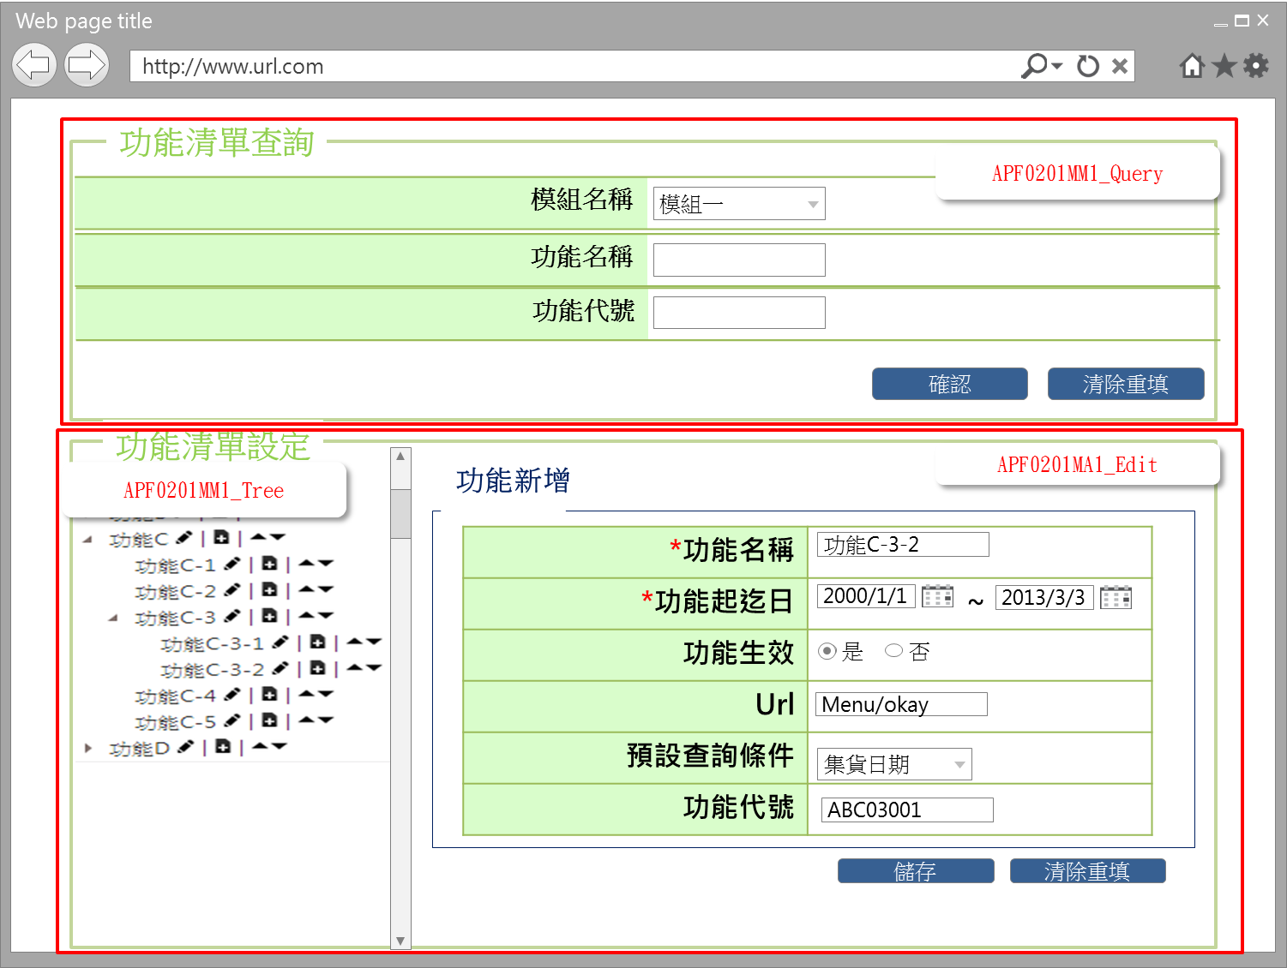

事前檢核
1.前畫面:首頁 1.1 SESSION內容: 1.2 成立條件:該使用者擁有此功能查詢權限
事後檢核
無
前端檢核
APF0201MM1_Query 檢查時機：按下『確認』鈕時
NO | 項目名稱 | 檢核項目
1 | 模組名稱 | 下拉式選單，無
2 | 功能名稱 | 輸入型態:string 最大長度限制:中文100(控制項控制)
3 | 功能代號 | 輸入型態:string 最大長度限制:英文10(控制項控制)

APF0201MM1_Tree
NO | 項目名稱 | 檢核項目
1 | 功能名稱 | 顯示用。

後端檢核
APF0101MM1_Query 檢查時機：按下『確認』鈕時
NO | 項目名稱 | 檢核項目
1 | 模組名稱 | 無
2 | 功能名稱 | 輸入之功能名稱必須存在於APF apf_menu_root 或 apf_menu_node 資料表中，若不存在則出現錯誤訊息，訊息內容請參考APF訊息表 APF_NO 9
3 | 功能代號 | 輸入之功能代號必須存在於APF apf_menu_node 資料表中，若不存在則出現錯誤訊息，訊息內容請參考APF訊息表 APF_NO 9

APF0201MM1_Tree
NO | 項目名稱 | 檢核項目
1 | 功能名稱 | 顯示用。

Button說明
NO | 控制項名稱 | call methods | 重要參數 | 主要處理內容
1 | 『APF0201MM1』Form |  |  | 開啟APF0201MM1

APF0201MM1_Query
2 | 確認 | _CLICK |  | 開啟APF0201MM1_Tree，將查詢結果置於APF0201MM1_Tree中
3 | 清除重填 | _CLICK |  | 清除APF0201MM1_Query畫面所有欄位

APF0201MM1_Tree
1 | 編輯 | _CLICK |  | 開啟APF0201MU1於原畫面的右下角
2 | 新增 | _CLICK |  | 開啟APF0201MA1於原畫面的右下角，已繫結URL的功能清單，新增按鈕無法點擊(僅允許無繫結URL的功能清單，新增子功能)，並顯示提示訊息，訊息內容請參考APF訊息表 APF_NO 45。
3 | 同階層上移 | _CLICK |  | 將點選的功能項目在同層往上移
4 | 同階層下移 | _CLICK |  | 將點選的功能項目在同層往下移

特殊說明
NO | 應用時機 |  | 內容說明

參考資料說明
1 | 共通元件
2 | 共通元件

欄位_APF0201MM1
大項目
Online作業
中項目
使用者管理
細項
APF0201 功能清單設定作業
標題
APF0201MM1 功能清單設定作業
主頁面
製作人
馬凱林
製作日
20131015
 |  |  |  |  |  |  |  |  |  | 回總表

Global 參數
No. | 項目名稱 | UI控制項代號 | UI控制項型態及長度 | 對應Table Name | 對應Column Name | DB型態及長度 | 預設值 | 輸入/輸出/必填 | 備註
1

APF0201MM1_Query
No. | 項目名稱 | UI控制項代號 | UI控制項型態及長度 | 對應Table Name | 對應Column Name | DB型態及長度 | 預設值 | 輸入/輸出/必填 | 備註
1 | 模組名稱 | ddlINPUT_MODULE_ID | string 3 | common_parameter | 待table layout確定，再補上 |  |  | I | 下拉式選單
2 | 功能名稱 | txtINPUT_FUNCTION_NAME | string 100 | apf_menu_root | name | nvarchar(100) |  | I | apf_menu_root是無URL的功能，是建結構用的，apf_menu_node是有URL的功能，所以需至此兩table去找，再整合出TreeView
 |  |  |  | apf_menu_node | name | nvarchar(100) |  | I
3 | 功能代號 | txtINPUT_FUNCTION_ID | string 10 | apf_menu_node | function_id | varchar(10) |  | I

APF0201MM1_Tree
No. | 項目名稱 | UI控制項代號 | UI控制項型態及長度 | 對應Table Name | 對應Column Name | DB型態及長度 | 預設值 | 輸入/輸出/必填 | 備註
1 | 功能名稱 | FUNCTION_NAME | string 100 | apf_menu_root | name | nvarchar(100) |  | O
 |  |  |  | apf_menu_node | name | nvarchar(100) |  | O

畫面_APF0201MA1
大項目
Online作業
中項目
APF 使用者管理
細項
APF0201 功能清單設定作業
標題
APF0201MA1 功能清單新增頁面
製作人
馬凱林
製作日
20131015
 |  |  |  |  | 回總表

畫面示意圖

事前檢核
1.前畫面:APF0201MM1 1.1 SESSION內容: 1.2 成立條件:該使用者擁有此功能新增權限
事後檢核
無
前端檢核
APF0101MA1_Edit 檢查時機：各欄位輸入完後
NO | 項目名稱 | 檢核項目
1 | 功能名稱 | 輸入型態:string 最大長度限制:中文200(控制項控制) 必填欄位。若空白時，出現錯誤訊息，訊息內容請參考APF訊息表 APF_NO 35，並將cursor停留於該欄位且顏色反橘。
2 | 功能起迄日(起) | 輸入型態:date 最大長度限制:英文8(控制項控制) 如是有URL的功能的新增，則是必填欄位。若空白時，出現錯誤訊息，訊息內容請參考APF訊息表 APF_NO 35，並將cursor停留於該欄位且顏色反橘。 如輸入日期內容錯誤，出現錯誤訊息，訊息內容請參考APF訊息表 APF_NO 21,22
2 | 功能起迄日(迄) | 輸入型態:date 最大長度限制:英文8(控制項控制) 如是有URL的功能的新增，則是必填欄位。若空白時，出現錯誤訊息，訊息內容請參考APF訊息表 APF_NO 35，並將cursor停留於該欄位且顏色反橘。 如輸入日期內容錯誤，出現錯誤訊息，訊息內容請參考APF訊息表 APF_NO 21,23
3 | 功能生效 | 無。
4 | Url | 無。
5 | 預設查詢條件 | 下拉式選單，來源為各系統模組自行設定於系統參數檔(common_parameter)，如未設定則，下拉選單顯示為 disable狀態，無法輸入。
6 | 功能代號 | 如是有URL的功能的新增，則是必填欄位，若空白時，出現錯誤訊息，訊息內容請參考APF訊息表 APF_NO 35， 並將cursor停留於該欄位且顏色反橘。

後端檢核
APF0201MA1_Edit 檢查時機：按下『儲除』鈕時
NO | 項目名稱 | 檢核項目
1 | 功能名稱 | 輸入之功能名稱不得存在於APF apf_menu_root 或 apf_menu_node 資料表中，若已存在則出現錯誤訊息，訊息內容請參考APF訊息表 APF_NO 11
2 | 功能起迄日(起) | 無。
2 | 功能起迄日(迄) | 無。
3 | 功能生效 | 無。
4 | Url | 無。
5 | 預設查詢條件 | 無。
6 | 功能代號 | 輸入之功能代號不得存在於APF apf_menu_node 資料表中，若已存在則出現錯誤訊息，訊息內容請參考APF訊息表 APF_NO 11

Button說明
NO | 控制項名稱 | call methods | 重要參數 | 主要處理內容
1 | 『APF0101MA1』Form
APF0201MA1_Edit
1 | 儲存 | _CLICK |  | 儲存成功: 1.在APF0201MM1右下角提示儲存成功訊息，訊息內容請參考APF訊息表 APF_NO 10。 2.左下方功能清單TreeView重新載入，並顯示新增的功能清單，右下方頁面則保持在原新增畫面 儲存失敗:以MsgBox顯示錯誤訊息，訊息內容請參考APF訊息表 APF_NO 11。
2 | 清除重填 | _CLICK |  | 點選清除重填按鈕，系統提示確認訊息，訊息內容請參考APF訊息表 APF_NO 46。若選擇是，則清除所有欄位，若選擇否，則不做任何動作。
特殊說明
NO | 應用時機 |  | 內容說明

參考資料說明
1 | 共通元件
2 | 共通元件

欄位_APF0201MA1
大項目
Online作業
中項目
APF 使用者管理
細項
APF0201 功能清單設定作業
標題
APF0201MA1 功能清單新增作業
製作人
馬凱林
製作日
20131015
 |  |  |  |  |  |  |  |  |  | 回總表

Global 參數
No. | 項目名稱 | UI控制項代號 | UI控制項型態及長度 | 對應Table Name | 對應Column Name | DB型態及長度 | 預設值 | 輸入/輸出/必填 | 備註
1

APF0101MA1_Edit
No. | 項目名稱 | UI控制項代號 | UI控制項型態及長度 | 對應Table Name | 對應Column Name | DB型態及長度 | 預設值 | 輸入/輸出/必填 | 備註
1 | 功能名稱 | txtINPUT_FUNCTION_NAME | string 100 | apf_menu_root | name | nvarchar(100) |  | M | 如是無URL的功能，是建TreeView結構用的，則存入apf_menu_root， 如是有URL的功能，則存入apf_menu_node
 |  |  | string 100 | apf_menu_node | name | nvarchar(100) |  | M
2 | 功能起迄日(起) | txtINPUT_EFFECIVE_START_DATE | date (YYYY/MM/DD) | apf_menu_node | eff_s_date | date | 預設起日為今日 | M | 起日
 | 功能起迄日(迄) | txtINPUT_EFFECIVE_END_DATE | date (YYYY/MM/DD) | apf_menu_node | eff_e_date | date | 迄日為9999/12/31 | M | 迄日
3 | 功能生效 | rbtINPUT_ENABLE | string 1 | apf_menu_node | enable_flag | bit | 1(true) | I | true(1)顯示●，false(0)則不顯示
4 | Url | txtINPUT_URL | string 200 | apf_menu_node | url | nvarchar(200) |  | I
5 | 預設查詢條件 | txtINPUT_QUERY_SETTING | string | common_parameter | 待table layout確定，再補上 |  |  | I | 下拉式選單，來源為各系統模組自行設定於系統參數檔(common_parameter) 如未設定則，下拉選單顯示為disable狀態
6 | 功能代號 | txtINPUT_FUNCTION_ID | string 10 | apf_menu_node | function_id | varchar(10) |  | M

畫面_APF0201MU1
大項目
Online作業
中項目
APF 使用者管理
細項
APF0201 角色維護
標題
APF0201MU1 功能清單修改頁面
製作人
馬凱林
製作日
20131015
大項目
Online作業
中項目
APF 使用者管理
細項
APF0201 功能清單設定作業
標題
APF0201MU1 功能清單修改主頁面
製作人
陳慕霖
製作日
20131003
大項目
Online作業
中項目
APF 使用者管理
細項
APF0201 功能清單設定作業
標題
APF0201MU1 功能清單更新頁面
製作人
馬凱林
製作日
20131015
 |  |  |  |  | 回總表

畫面示意圖
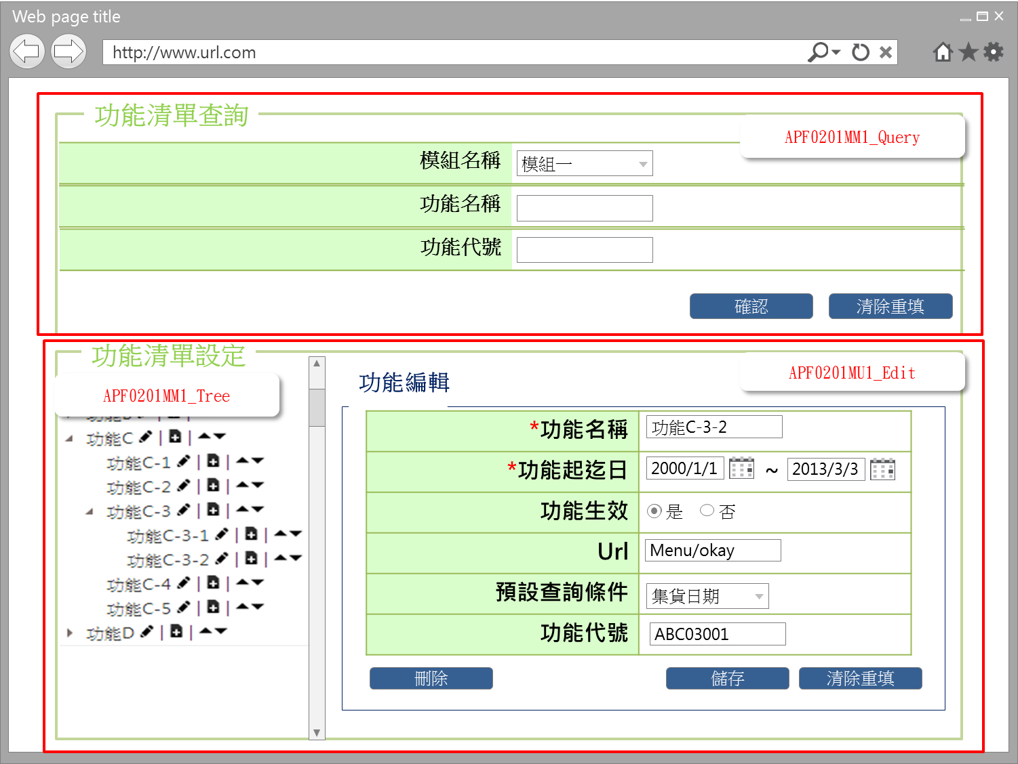

事前檢核
1.前畫面:APF0201MM1 1.1 SESSION內容: 1.2 成立條件:該使用者擁有此功能新增權限
事後檢核
無
前端檢核
APF0101MU1_Edit 檢查時機：各欄位輸入完後
NO | 項目名稱 | 檢核項目
1 | 功能名稱 | 輸入型態:string 最大長度限制:中文200(控制項控制) 必填欄位。若空白時，出現錯誤訊息，訊息內容請參考APF訊息表 APF_NO 35，並將cursor停留於該欄位且顏色反橘。
2 | 功能起迄日(起) | 輸入型態:date 最大長度限制:英文8(控制項控制) 如是有URL的功能的新增，則是必填欄位。若空白時，出現錯誤訊息，訊息內容請參考APF訊息表 APF_NO 35，並將cursor停留於該欄位且顏色反橘。 如輸入日期內容錯誤，出現錯誤訊息，訊息內容請參考APF訊息表 APF_NO 21,22
2 | 功能起迄日(迄) | 輸入型態:date 最大長度限制:英文8(控制項控制) 如是有URL的功能的新增，則是必填欄位。若空白時，出現錯誤訊息，訊息內容請參考APF訊息表 APF_NO 35，並將cursor停留於該欄位且顏色反橘。 如輸入日期內容錯誤，出現錯誤訊息，訊息內容請參考APF訊息表 APF_NO 21,23
3 | 功能生效 | 無。
4 | Url | 無。
5 | 預設查詢條件 | 下拉式選單，來源為各系統模組自行設定於系統參數檔(common_parameter)，如未設定則，下拉選單顯示為 disable狀態，無法輸入。
6 | 功能代號 | 如是有URL的功能的新增，則是必填欄位，若空白時，出現錯誤訊息，訊息內容請參考APF訊息表 APF_NO 35， 並將cursor停留於該欄位且顏色反橘。

後端檢核
APF0201MU1_Edit 檢查時機：按下『儲存』鈕時
NO | 項目名稱 | 檢核項目
1 | 功能名稱 | 儲存輸入之功能名稱不得存在於APF apf_menu_root 或 apf_menu_node 資料表中，若已存在則出現錯誤訊息，訊息內容請參考APF訊息表 APF_NO 11，或該筆記錄在儲存前，已被人刪除，則出現錯誤訊息，訊息內容請參考APF訊息表 APF_NO 13
2 | 功能起迄日(起) | 無。
2 | 功能起迄日(迄) | 無。
3 | 功能生效 | 無。
4 | Url | 無。
5 | 預設查詢條件 | 無。
6 | 功能代號 | 輸入之功能代號不得存在於APF apf_menu_node 資料表中，若已存在則出現錯誤訊息，訊息內容請參考APF訊息表 APF_NO 11，或該筆記錄在儲存前，已被人刪除，則出現錯誤訊息，訊息內容請參考APF訊息表 APF_NO 13

Button說明
NO | 控制項名稱 | call methods | 重要參數 | 主要處理內容
1 | 『APF0101MU1』Form
APF0201MU1_Edit
1 | 儲存 | _CLICK |  | 點選儲存按鈕，系統提示確認訊息，訊息內容請參考APF訊息表 APF_NO 14，若選擇是，則進行儲存，若選擇否，則不做任何動作。 儲存成功: 1.在APF0201MU1右下角提示儲存成功訊息，訊息內容請參考APF訊息表 APF_NO 12。 2.左下方功能清單TreeView重新載入，並顯示新增的功能清單，右下方頁面則保持在原編輯畫面 儲存失敗:以MsgBox顯示錯誤訊息，訊息內容請參考APF訊息表 APF_NO 11或13。
2 | 清除重填 | _CLICK |  | 點選清除重填按鈕，系統提示確認訊息，訊息內容請參考APF訊息表 APF_NO 46。若選擇是，則清除所有欄位，若選擇否，則不做任何動作。
2 | 刪除 | _CLICK |  | 按下刪除按鈕，系統提示確認訊息，訊息內容請參考APF訊息表 APF_NO 19或20，若對提示確認訊息選擇是，則進行刪除並回應刪除成功訊息，訊息內容請參考APF訊息表 APF_NO 16，左下方功能清單TreeView重新載入，右下角頁面則清除所有欄位，如刪除失敗，則回應顯示錯誤訊息，訊息內容請參考APF訊息表 APF_NO 17或18；若對提示確認訊息選擇否，則不做任何動作。
特殊說明
NO | 應用時機 |  | 內容說明

參考資料說明
1 | 共通元件
2 | 共通元件

欄位_APF0201MU1
大項目
Online作業
中項目
APF 使用者管理
細項
APF0201 功能清單設定作業
標題
APF0201MU1 功能清單更新頁面
製作人
馬凱林
製作日
20131015
 |  |  |  |  |  |  |  |  |  | 回總表

Global 參數
No. | 項目名稱 | 項目代號 | html型態及長度 | 對應Table Name | 對應Column Name | DB型態及長度 | 預設值 | 輸入/輸出/必填 | 備註
1

APF0101MA1_Edit
No. | 項目名稱 | html代號 | html型態及長度 | 對應Table Name | 對應Column Name | DB型態及長度 | 預設值 | 輸入/輸出/必填 | 備註
1 | 功能名稱 | txtINPUT_FUNCTION_NAME | string 100 | apf_menu_root | name | nvarchar(100) |  | M | 如是無URL的功能，是建TreeView結構用的，則存入apf_menu_root， 如是有URL的功能，則存入apf_menu_node
 |  |  | string 100 | apf_menu_node | name | nvarchar(100) |  | M
2 | 功能起迄日(起) | txtINPUT_EFFECIVE_START_DATE | date (YYYY/MM/DD) | apf_menu_node | eff_s_date | date | 預設起日為今日 | M | 起日
 | 功能起迄日(迄) | txtINPUT_EFFECIVE_END_DATE | date (YYYY/MM/DD) | apf_menu_node | eff_e_date | date | 迄日為9999/12/31 | M | 迄日
3 | 功能生效 | rbtINPUT_ENABLE | string 1 | apf_menu_node | enable_flag | bit | 1(true) | I | true(1)顯示●，false(0)則不顯示
4 | Url | txtINPUT_URL | string 200 | apf_menu_node | url | nvarchar(200) |  | I
5 | 預設查詢條件 | txtINPUT_QUERY_SETTING | string | common_parameter | 待table layout確定，再補上 |  |  | I | 下拉式選單，來源為各系統模組自行設定於系統參數檔(common_parameter) 如未設定則，下拉選單顯示為disable狀態
6 | 功能代號 | txtINPUT_FUNCTION_ID | string 10 | apf_menu_node | function_id | varchar(10) |  | M

